ВД ПРОДУКЦИЯ
АЛКИДНАЯ
ПРОДУКЦИЯ →
 | Сайт: https://za-stroi.ru/ Почта: zakaz@za-stroi.ru |  | Адрес: г. Москва, пос. Воскресенское, 66 этаж 3 | ПРАЙС-ЛИСТ
Номенклатура | Вид | Наименование продукции | Назначение | Фасовка, кг | Цена за шт | Цена за кг | Фасовка, кг | 10% | Цена за кг | 15% | Цена за кг | 25% | Цена за кг | ПРОГРАММА ЛОЯЛЬНОСТИ
 |  |  |  |  |  |  |  |  |  |  |  |  |  | % | Разовая продажа | Продаж в квартал (для постоянных клиентов) | Продаж в год (для постоянных клиентов)
Краска интерьерная (для внутренних работ) |  |  |  |  |  |  |  |  |  |  |  |  |  | 10 | 200 000 ₽ - 499 000 ₽ | 1 000 000 ₽ - 2 500 000 ₽ | 4 000 000 ₽- 10 000 000 ₽
ЗС 21 |  | ИНТЕРЬЕРНАЯ ПОТОЛОК И СТЕНЫ | Белая матовая краска для внутренних работ на основе акрил-стиролового сополимера для стен и потолков.Предназначена для окраски кирпичных, бетонных, оштукатуренных, деревянных и других поверхностей, подготовленных под покраску, может использоваться в том числе в лечебно-профилактических и детских учреждениях. | 15 | 606.45 ₽ | 40.4 ₽ | Самая минимальная цена на рынке, скидка не предусмотрена |  |  |  |  |  |  | 15 | 500 000 ₽ - 1 000 000 ₽ | 2 500 000 ₽ - 5 000 000 ₽ | 10 000 000 ₽- 20 000 000 ₽
 |  |  |  | 25 | 1,010 ₽ | 40.4 ₽ |  |  |  |  |  |  |  | 25 | 1 000 000 ₽ + | 5 000 000 ₽ + | 20 000 000 ₽ +
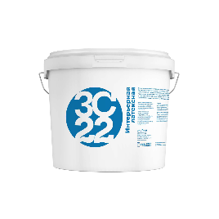
 |  |  |  | 45 | 1,719 ₽ | 38.2 ₽
ЗС 22 |  | ИНТЕРЬЕРНАЯ ЛАТЕКСНАЯ | Краска матовая латексная для внутренних работ, стойкая к сухому истиранию для стен и потолков. Предназначена для окраски кирпичных, бетонных, оштукатуренных, деревянных и других поверхностей, также используется по старым покрытиям в помещениях всех типов зданий и сооружений (А-В), в том числе в лечебно-профилактических, детских учреждениях. Имеет теплый белый цвет. | 15 | 690 ₽ | 46.0 ₽ | 15 | 621.00 ₽ | 41.40 ₽ | 587 ₽ | 39 ₽ | 518 ₽ | 35 ₽
 |  |  |  | 25 | 1,150 ₽ | 46.0 ₽ | 25 | 1,035.00 ₽ | 41.40 ₽ | 978 ₽ | 39 ₽ | 863 ₽ | 35 ₽
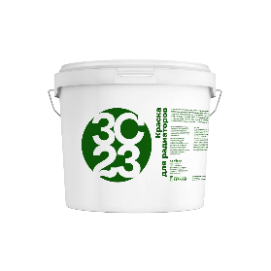
 |  |  |  | 45 | 1,932 ₽ | 42.9 ₽ | 45 | 1,738.80 ₽ | 38.64 ₽ | 1,642 ₽ | 36 ₽ | 1,449 ₽ | 32 ₽
ЗС 23 |  | ДЛЯ РАДИАТОРОВ | Акриловая матовая краска для радиаторов на водной основе, стойкая к влажному истиранию, моющаяся, высокоукрывистая и экономичная в расходах. Продукт обладает белизной, стойкостью к атмосферным воздействиям, ультрафиолетовому излучению и средствам бытовой химии. Образует прочное, износостойкое покрытие, без запаха и органических растворителей, для защиты стальных, чугунных и других поверхностей из металла. Защищает металлоизделие от распространения коррозии. Без запаха. | 15 | 2,414 ₽ | 160.9 ₽ | 15 | 2,172.60 ₽ | 144.84 ₽ | 2,052 ₽ | 137 ₽ | 1,811 ₽ | 121 ₽
 |  |  |  | 25 | 4,023 ₽ | 160.9 ₽ | 25 | 3,620.70 ₽ | 144.83 ₽ | 3,420 ₽ | 137 ₽ | 3,017 ₽ | 121 ₽
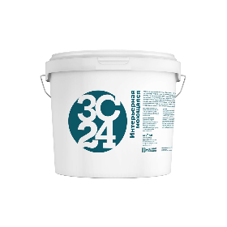
 |  |  |  | 45 | 7,054 ₽ | 156.8 ₽ | 45 | 6,348.60 ₽ | 141.08 ₽ | 5,996 ₽ | 133 ₽ | 5,291 ₽ | 118 ₽
ЗС 24 |  | ИНТЕРЬЕРНАЯ МОЮЩАЯСЯ | Краска с высокой степенью белизны на основе сополимера акрил-стирола, моющаяся (в т.ч. для обоев). Предназначена для окраски кирпичных, бетонных, оштукатуренных, деревянных и других поверхностей, также используется по старым покрытиям в помещениях всех типов зданий и сооружений (А-В), в том числе в лечебно-профилактических, детских учреждениях. | 15 | 1,028 ₽ | 68.5 ₽ | Самая минимальная цена на рынке, скидка не предусмотрена
 |  |  |  | 25 | 1,713 ₽ | 68.5 ₽
 |  |  |  | 45 | 2,983 ₽ | 66.3 ₽
Краска фасадная акриловая (для внутренних и наружных работ)
ЗС 11 |  | ФАСАДНАЯ | Фасадная белая, матовая водно-дисперсионная краска на основе сополимера акрил-стирола, атмосферостойкая. Предназначена для окраски кирпичных, бетонных, оштукатуренных, деревянных и других поверхностей, также используется по старым покрытиям в помещениях всех типов зданий и сооружений (А-В), в том числе в лечебно-профилактических, детских учреждениях. | 15 | 752 ₽ | 50.1 ₽ | Самая минимальная цена на рынке, скидка не предусмотрена
 |  |  |  | 25 | 1,252 ₽ | 50.1 ₽
 |  |  |  | 45 | 2,154 ₽ | 47.9 ₽
ЗС 18 |  | ФАСАДНАЯ ЛАТЕКСНАЯ | Фасадная белая матовая латексная краска для наружных и внутренних работ, отличная стойкость к воздействию влаги, при которой пленка, образующаяся на поверхности после окраски, сохраняет целостность, не трескается. Паро- и воздухопроницаемость и укрывистость, благодаря которой краска хорошо скрывает первоначальный цвет поверхности, даже при условии нанесения только одного слоя; экономичность применения. | 15 | 848 ₽ | 56.5 ₽ | 12 | 763.20 ₽ | 63.60 ₽ | 721 ₽ | 60 ₽ | 636 ₽ | 53 ₽
 |  |  |  | 25 | 1,412 ₽ | 56.5 ₽ | 25 | 1,270.80 ₽ | 50.83 ₽ | 1,200 ₽ | 48 ₽ | 1,059 ₽ | 42 ₽
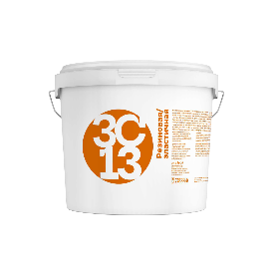
 |  |  |  | 43 | 2,399 ₽ | 55.8 ₽ | 36 | 2,159.10 ₽ | 59.97 ₽ | 2,039 ₽ | 57 ₽ | 1,799 ₽ | 50 ₽
ЗС 13 |  | РЕЗИНОВАЯ / ЭЛАСТИЧНАЯ | Резиновая, высокоэластичная акриловая краска для фасадов и цоколей зданий, кровли, стен и потолков внутри влажных помещений. Обладает высокой укрывистостью и степенью белизны. Способна сдерживать микротрещины на окрашиваемой поверхности, выдерживает температурные колебания, воздействие атмосферы, УФ-излучения и промышленного загрязнения воздуха. Предназначена для окраски кирпичных, бетонных, оштукатуренных, деревянных и других поверхностей. | 14 | 2,314 ₽ | 165.3 ₽ | 14 | 2,082.60 ₽ | 148.76 ₽ | 1,967 ₽ | 140 ₽ | 1,736 ₽ | 124 ₽
 |  |  |  | 25 | 4,095 ₽ | 163.8 ₽ | 25 | 3,685.50 ₽ | 147.42 ₽ | 3,481 ₽ | 139 ₽ | 3,071 ₽ | 123 ₽
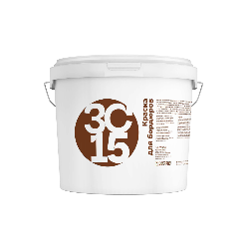
 |  |  |  | 42 | 6,784 ₽ | 161.5 ₽ | 42 | 6,105.60 ₽ | 145.37 ₽ | 5,766 ₽ | 137 ₽ | 5,088 ₽ | 121 ₽
ЗС 15 |  | ДЛЯ БОРДЮРОВ | Белая матовая краска на основе сополимера акрил-стирола для окраски бордюров и вертикальных дорожных конструкций. Обладает высокими показателями атмосферо- и светостойкости, адгезии, влагостойкости, стойкости к смыванию. Предназначена для окраски кирпичных, бетонных поверхностей. | 15 | 1,432 ₽ | 95.5 ₽ | 15 | 1,288.80 ₽ | 85.92 ₽ | 1,217 ₽ | 81 ₽ | 1,074 ₽ | 72 ₽
 |  |  |  | 25 | 2,386 ₽ | 95.4 ₽ | 25 | 2,147.40 ₽ | 85.90 ₽ | 2,028 ₽ | 81 ₽ | 1,790 ₽ | 72 ₽
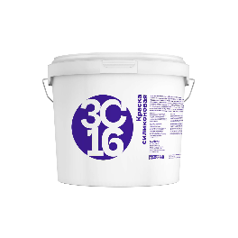
 |  |  |  | 45 | 4,146 ₽ | 92.1 ₽ | 45 | 3,731.40 ₽ | 82.92 ₽ | 3,524 ₽ | 78 ₽ | 3,110 ₽ | 69 ₽
ЗС 16 |  | СИЛИКОНОВАЯ | Краска матовая супербелая на основе сополимера акрил-стирола для стен и потолков. Предназначена для окраски кирпичных, бетонных, оштукатуренных, деревянных и других поверхностей, также используется по старым покрытиям в помещениях всех типов зданий и сооружений (А-В), в том числе в лечебно-профилактических, детских учреждениях. Обладает повышенной паропроницаемостью, образует гидрофобную поверхность, не позволяющую внешней влаге пронивкать внутрь окрашенной поверхности. | 15 | 2,797 ₽ | 186.5 ₽ | 15 | 2,517.30 ₽ | 167.82 ₽ | 2,377 ₽ | 158 ₽ | 2,098 ₽ | 140 ₽
 |  |  |  | 25 | 4,661 ₽ | 186.4 ₽ | 25 | 4,194.90 ₽ | 167.80 ₽ | 3,962 ₽ | 158 ₽ | 3,496 ₽ | 140 ₽
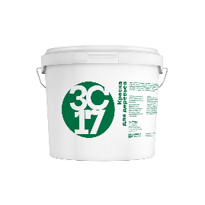
 |  |  |  | 45 | 8,228 ₽ | 182.8 ₽ | 45 | 7,405.20 ₽ | 164.56 ₽ | 6,994 ₽ | 155 ₽ | 6,171 ₽ | 137 ₽
ЗС 17 |  | ДЛЯ ДЕРЕВЬЕВ | Акриловая краска для защиты стволов деревьев и кустарников, содержит антисептические добавки, предотвращающие обрастание коры деревьев грибком и плесенью . Обладает высокой укрывистостью и степенью белизны. | 15 | 650 ₽ | 43.3 ₽ | 15 | 585.00 ₽ | 39.00 ₽ | 553 ₽ | 37 ₽ | 488 ₽ | 33 ₽
 |  |  |  | 25 | 1,083 ₽ | 43.3 ₽ | 25 | 974.70 ₽ | 38.99 ₽ | 921 ₽ | 37 ₽ | 812 ₽ | 32 ₽
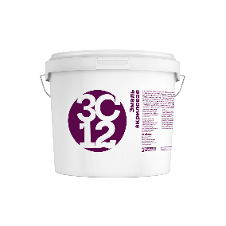
 |  |  |  | 43 | 1,766 ₽ | 41.1 ₽ | 43 | 1,589.40 ₽ | 36.96 ₽ | 1,501 ₽ | 35 ₽ | 1,325 ₽ | 31 ₽
ЗС 12 |  | ЭМАЛЬ АКРИЛОВАЯ | Полуглянцевая акриловая эмаль для ответственных работ на основе сополимера акрил-стирола . Обладает высокой укрывистостью и степенью белизны. Предназначена для окраски кирпичных, бетонных, оштукатуренных, деревянных и других поверхностей. | 12 | 2,979 ₽ | 248.3 ₽ | 15 | 2,681.10 ₽ | 178.74 ₽ | 2,532 ₽ | 169 ₽ | 2,234 ₽ | 149 ₽
 |  |  |  | 25 | 6,105 ₽ | 244.2 ₽ | 25 | 5,494.50 ₽ | 219.78 ₽ | 5,189 ₽ | 208 ₽ | 4,579 ₽ | 183 ₽
 |  |  |  | 36 | 8,810 ₽ | 244.7 ₽ | 43 | 7,929.00 ₽ | 184.40 ₽ | 7,489 ₽ | 174 ₽ | 6,608 ₽ | 154 ₽
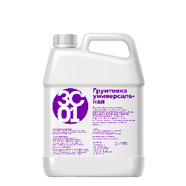
Грунтовочные составы
ЗС 01 |  | ГРУНТОВКА УНИВЕРСАЛЬНАЯ | Грунтовка фасадная акриловая универсальная, предназначен для подготовки слабовпитывающих оснований к нанесению последующих покрытий. Используется перед нанесение водоэмульсионных красок, а также шпаклевок, клеев, различных декоративных отделочных материалов, оклейкой обоев и др. Повышает прочность и нормализует впитывающую способность минеральных оснований, улучшает адгезию (сцепление) применяемых отделочных материалов, способствуя более равномерному нанесению и снижению их расхода. Паропроницаема. Проникают в основание не более 2 мм. | 10 | 373 ₽ | 37.3 ₽ | 10 | 335.70 ₽ | 33.57 ₽ | 317 ₽ | 32 ₽ | 280 ₽ | 28 ₽
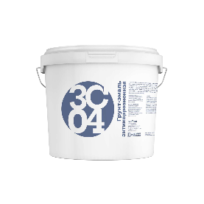
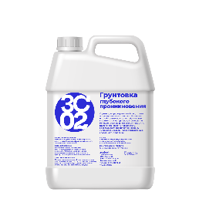 ЗС 02 |  | ГРУНТОВКА ГЛУБОКОГО ПРОНИКНОВЕНИЯ | Грунтовка глубокого проникновения, служит для предварительной подготовки оштукатуренных, кирпичных, бетонных и газобетонных поверхностей, гипсовых строительных материалов, а также легко мелящих, осыпающихся старых покрытий. Впитывается в основание, забивает капилляры и поры, а затем застывают в них. Глубоко проникает в поверхность, обеспыливает, скрепляет основание, уменьшает и выравнивает впитывающую способность подложки. Проникает в основание до 1 см. | 10 | 328 ₽ | 32.8 ₽ | 10 | 295.20 ₽ | 29.52 ₽ | 279 ₽ | 28 ₽ | 246 ₽ | 25 ₽
ЗС 04 |  | ГРУНТ-ЭМАЛЬ АНТИКОРРОЗИОННАЯ | Грунт-эмаль антикоррозионная, предназначена для предварительной обработки и защиты от коррозии металлических, бетонных и железобетонных конструкций внутри и снаружи помещениях с постоянным воздействием влаги. Данный материал можно наносить как на чистые, так и на пораженные коррозией поверхности, что существенно упрощает процесс подготовки и снижает затраты на ремонтные работы. | 15 | 2,251 ₽ | 150.1 ₽ | 15 | 2,025.90 ₽ | 135.06 ₽ | 1,913 ₽ | 128 ₽ | 1,688 ₽ | 113 ₽
 |  |  |  | 25 | 3,751 ₽ | 150.0 ₽ | 25 | 3,375.90 ₽ | 135.04 ₽ | 3,188 ₽ | 128 ₽ | 2,813 ₽ | 113 ₽
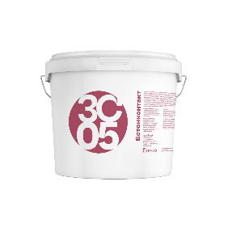
 |  |  |  | 45 | 6,602 ₽ | 146.7 ₽ | 45 | 5,941.80 ₽ | 132.04 ₽ | 5,612 ₽ | 125 ₽ | 4,952 ₽ | 110 ₽
ЗС 05 |  | БЕТОНОКОНТАКТ | Грунтовка адгезионная с фракционным наполнителем, создаёт на поверхности водонепроницаемую пленку. В состав входит кварцевый песок, который повышает адгезию вяжущего с основой и делает стену или пол шершавыми. Предназначен для обработки плотных, слабо впитывающих влагу оснований. Подходит для обработки масляных и алкидных покрытий, не поддающемуся полному удалению. Эффективен для фасадных работ и работ внутри помещений перед нанесением строительно-отделочных материалов. | 15 | 801 ₽ | 53.0 ₽ | 15 ₽ | 720.90 ₽ | 48.06 ₽ | 681 ₽ | 45 ₽ | 601 ₽ | 40 ₽
 |  |  |  | 25 | 1,300 ₽ | 52.0 ₽ | 25 ₽ | 1,170.00 ₽ | 46.80 ₽ | 1,105 ₽ | 44 ₽ | 975 ₽ | 39 ₽
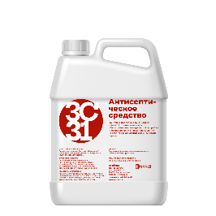
 |  |  |  | 45 | 2,220 ₽ | 49.3 ₽ | 45 ₽ | 1,998.00 ₽ | 44.40 ₽ | 1,887 ₽ | 42 ₽ | 1,665 ₽ | 37 ₽
ЗС 31 |  | АНТИСЕПТИЧЕСКОЕ СРЕДСТВО | Грунтовка-пропитка (антигрибок) с фунгицидной добавкой, предназначен для обеззараживания поверхностей от грибка, плесени внутри и снаружи помещений на различных основаниях: камне, бетоне, дереве, для усиленной защиты во влажных условиях эксплуатации. Защищает от поражения дереворазрушающими и деревоокрашивающими плесневыми грибами, водорослями, мхами, а также насекомыми-древоточцами на срок до 35 лет. Не требуется обязательной окраски ЛКМ, может использоваться в качестве защитной биоцидной пропитки перед окрашиванием. | 10 | 1,718 ₽ | 171.8 ₽ | 10 | 1,546.20 ₽ | 154.62 ₽ | 1,460 ₽ | 146 ₽ | 1,289 ₽ | 129 ₽
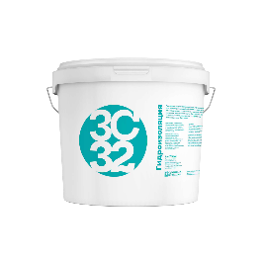
Специальные средства
ЗС 32 |  | ГИДРОИЗОЛЯЦИЯ | Грунтовка гидроизоляционная, предназначена для предварительной обработки полов и стен в помещениях с постоянным воздействием влаги. Предотвращает возможность их протечки, создает на поверхности основания эластичное водонепроницаемое покрытие,обладает высокой адгезией, перекрывает образующиеся в основании трещины глубиной до 2мм; | 15 | 4,369 ₽ | 291.3 ₽ | 15 | 3,932.10 ₽ | 262.14 ₽ | 3,714 ₽ | 248 ₽ | 3,277 ₽ | 218 ₽
 |  |  |  | 25 | 7,281 ₽ | 291.2 ₽ | 25 | 6,552.90 ₽ | 262.12 ₽ | 6,189 ₽ | 248 ₽ | 5,461 ₽ | 218 ₽
 |  |  |  | 40 | 11,595 ₽ | 289.9 ₽ | 40 | 10,435.50 ₽ | 260.89 ₽ | 9,856 ₽ | 246 ₽ | 8,696 ₽ | 217 ₽
ЗС 33 |  | ГЕРМЕТИК ДЛЯ ШВОВ | Грунт-герметик для швов. Однокомпонентный акрилатный пароизоляционный герметик. Герметик предназначен для предотвращения попадания влаги в межпанельные швы или другие бетонные поверхности внутри и снаружи помещений, устройства внутреннего слоя монтажного шва в узлах примыкания оконных блоков (включая балконные) к проемам стен отапливаемых зданий гражданского и промышленного строительства. | 15 | 2,747 ₽ | 183.1 ₽ | 15 | 2,472.30 ₽ | 164.82 ₽ | 2,335 ₽ | 156 ₽ | 2,060 ₽ | 137 ₽
 |  |  |  | 25 | 4,278 ₽ | 171.1 ₽ | 25 | 3,850.20 ₽ | 154.01 ₽ | 3,636 ₽ | 145 ₽ | 3,209 ₽ | 128 ₽
 |  |  |  | 45 | 7,645 ₽ | 169.9 ₽ | 45 | 6,880.50 ₽ | 152.90 ₽ | 6,498 ₽ | 144 ₽ | 5,734 ₽ | 127 ₽
ДОПОЛНИТЕЛЬНЫЕ ВОЗМОЖНОСТИ
Наименование | Вид | Описание услуги |  |  |  |  | Стоимость
КОЛЕРОВКА |  | в 10 000 цветов по любым палитрам: NCS, RAL, Tikkurila, Dulux, Carapol и другие. Стоимость услуги зависит и от типа материала, поэтому цена колеровки рассчитывается индивидуально при заказе. *насыщенным цветам присуща ограниченная укрывистость. Поэтому при покраске рекомендуется предварительно наносить кроющее покрытие на белой базе, заколерованной в наиболее приближенный к финишному пастельный оттенок. Возможно потребуется второе кроющее покрытие. |  |  |  |  | пастельные (ненасыщенные) тона - 5-25 руб/кг; средняя насыщенность - 10-100 руб/кг; насыщенные цвета - 50-500 руб/кг.
МОРОЗОСТОЙКОСТЬ |  | Морозостойкую краску допускается замораживать до -25 °С, но на срок не более месяца и не более 5 циклов заморозки-разморозки. Морозостойкие свойства достигаются за счет введения в состав специальных спиртов, которые сохраняют акриловое связующие при заморозке. После разморозки такая краска возвращается в свое прежнее физико-химическое состояние без потери своих эксплуатационных свойств. |  |  |  |  | от 9 руб/кг.
МАТИРУЮЩАЯ ДОБАВКА |  | Регулируя количество матирующей добавки, мы регулируем степень матовости покрытия. При добавлении 100% матирующей добавки на 100% краски или лака получается максимальный матовый эффект. При добавлении 30% матовой добавки на 100% краски или лака получается полуглянцевый эффект. |  |  |  |  | от 59 руб/кг.
СИЛИКОНОВАЯ ДОБАВКА |  | Подходит для гладких и структурированных поверхностей, используется для оформления новых фасадов и реставрации объектов культурного наследия. Покрытия сохраняют свои свойства в разных климатических условиях. Одной из особенностей добавления силиконовой добавки является сочетание водоотталкивающих свойств (гидрофобности) с паропроницаемостью. Это важно для покраски пористых оснований, таких как кирпич, дерево, бетон. Помимо защиты от воздействия внешних факторов такие материалы нуждаются в защите от капиллярной влаги. |  |  |  |  | от 45 руб/кг.
АНТИСЕПТИЧЕСКАЯ ДОБАВКА |  | Эффективное средство для предотвращения развития плесени, грибка, мха, водорослей, на любых поверхностях. Защищает от биопоражений строительные и отделочные материалы: камень (любой), шифер, черепица, бетон, кирпич, кафельная плитка, обои, гипсокартон и т.п. Останавливает начавшиеся биопоражения. Предотвращает развитие и выделение в воздух спор плесневых грибков. Блокирует запахи. Обладает дезинфицирующими свойствами. |  |  |  |  | от 135 руб/кг.
ДОСТАВКА |  | Доставка красок по Москве и области осуществляется собственным автотранспортом. Стоимость рассчитывается индивидуально в зависимости от веса и маршрута. Точную стоимость доставки уточняйте у наших менеджеров. |  |  |  |  | от 300 рублей.

АЛКИДНАЯ ПРОДУКЦИЯ
ВД ПРОДУКЦИЯ ←
 | Сайт: https://za-stroi.ru/ Почта: zakaz@za-stroi.ru |  | Адрес: г. Москва, пос. Воскресенское, 66 этаж 3 | ПРАЙС-ЛИСТ
Номенклатура | Вид | Наименование продукции | Назначение | Фасовка, кг | Цена за шт | Цена за кг
* скидки на данную продукцию не распространяются
Алкидная продукция (на растворителях)
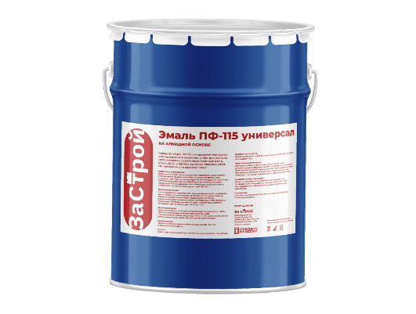 ПФ-115 |  | ЭМАЛЬ ПФ-115 ГОСТ БЕЛАЯ | Эмаль ПФ-115 представляет собой суспензию пигментов и наполнителей в алкидном лаке с добавлением сиккатива и растворителей. Предназначена для окраски наружных металлических, деревянных, бетонных и других поверхностей, эксплуатирующихся в атмосферных условиях и для окраски внутри помещений. Эмаль рекомендуется наносить по загрунтованной поверхности. При длительном хранении загрунтованных конструкций рекомендуется при необходимости произвести отмывку, ремонт покрытия. Металлическая поверхность должна быть очищена от остатков старого покрытия, ржавчины, грязи до степени 2 по ГОСТ 9.402 и обезжирена до степени 1. Абразивоструйную очистку рекомендуется выполнять до степени Sa 21/2, механическую – до степени St 3. Деревянные поверхности предварительно прошкуривают, очищают от пыли и других загрязнений. Предварительно нужно обеспечить температуру эмали 15-25°С. Эмаль тщательно и интенсивно перемешать до однородной массы по всему объему тарного места. При необходимости разбавить растворителем. | 25 | 5,100.00 ₽ | 204.0 ₽

 |  | ЭМАЛЬ ПФ-115 ГОСТ ЦВЕТНАЯ (желтая, синяя, оранжевая, зеленая, черная, красная) |  | 25 | 5,040 ₽ | 201.6 ₽

ПФ-115 |  | ЭМАЛЬ ПФ-115 ТУ БЕЛАЯ |  | 1 | 168 ₽ | 168.0 ₽
 |  |  |  | 2.4 | 374 ₽ | 156.0 ₽
 |  |  |  | 25 | 3,150 ₽ | 126.0 ₽
 |  | ЭМАЛЬ ПФ-115 ТУ ЦВЕТНАЯ |  | 1 | 126 ₽ | 126.0 ₽
 |  |  |  | 2.4 | 288 ₽ | 120.0 ₽
 |  |  |  | 25 | 2,400 ₽ | 96.0 ₽
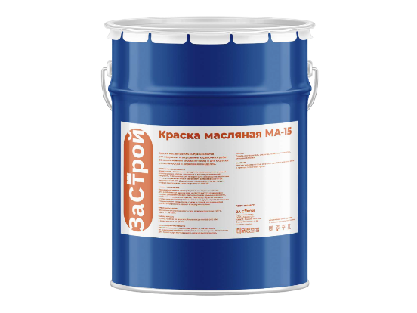 МА-15 |  | КРАСКА МА-15 БЕЛАЯ | Краска масляная МА-15 применяется для окраски металлических и деревянных поверхностей при выполнении наружных и внутренних отделочных работ (за исключением окраски полов).Готовая к применению различных цветов предназначена для окраски металлических и деревянных поверхностей, подвергающихся атмосферным воздействиям и для окраски внутри помещений (за исключением окраски полов), также краска используется в строительстве для наружных и внутренних отделочных работ. | 25 | 3,150 ₽ | 126.0 ₽

 |  | КРАСКА МА-15 ЦВЕТНАЯ |  | 25 | 2,400 ₽ | 96.0 ₽

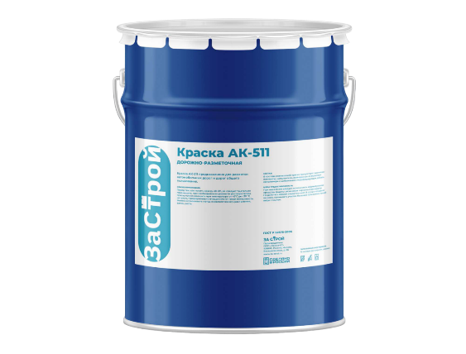 АК-511 |  | КРАСКА АК-511 БЕЛАЯ | Краска для дорожной разметки АК-511 применяется для нанесения линий разметки автомобильных дорог и взлетно-посадочных полос аэродромов с асфальтобетонным, бетонным и цементобетонным покрытием, обеспечивающих работу покрытия разметочного слоя, как в дневное, так и в ночное время. Краска образует влагостойкое, теплостойкое, атмосферостойкое, износостойкое быстросохнущее покрытие. Обладает повышенной стойкостью к реагентам, применяемым для борьбы со льдом и снегом, высокой светостойкостью (сохранение яркости и белизны при УФ-облучении), ударной прочностью, твердостью и прочностью к истиранию. | 30 | 4,860 ₽ | 162.0 ₽

 |  | КРАСКА АК-511 ЦВЕТНАЯ |  | 30 | 4,860 ₽ | 162.0 ₽

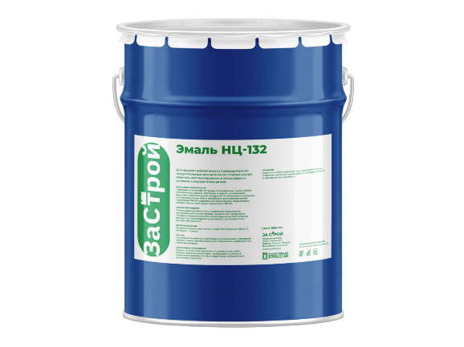 НЦ-132 |  | ЭМАЛЬ НЦ-132 БЕЛАЯ | Нитроэмаль НЦ-132 используется преимущественно для окрашивания металлических поверхностей при проведении широкого спектра покрасочных работ при строительстве и ремонте. Может использоваться как для внутренних, так и для наружных работ. Эмаль широко применяется и в промышленной среде. | 1 | 240 ₽ | 240.0 ₽
 |  |  |  | 2.4 | 547 ₽ | 228.0 ₽
 |  |  |  | 25 | 4,500 ₽ | 180.0 ₽
 |  | ЭМАЛЬ НЦ-132 ЦВЕТНАЯ |  | 1 | 204 ₽ | 204.0 ₽
 |  |  |  | 2.4 | 480 ₽ | 200.0 ₽
 |  |  |  | 25 | 4,050 ₽ | 162.0 ₽
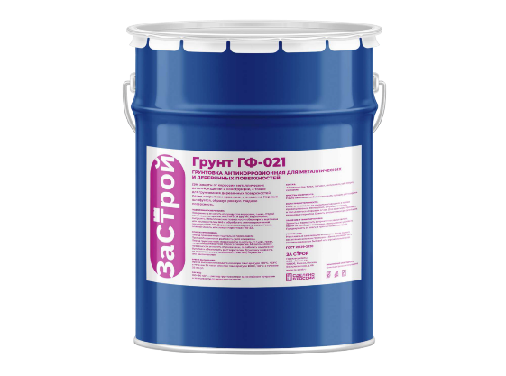 ГФ-021 |  | ГРУНТ ГФ-021 СЕРЫЙ | Грунтовка ГФ-021 - для грунтования металлических и деревянных поверхностей под покрытия различными эмалями. Покрытия на основе грунтовки ГФ-021 устойчивы к перепаду температур от минус 45°С до плюс 60°С. предназначена для наружных и внутренних работ, может наноситься при умеренном или холодном климате. В таких условиях декоративные качества покрытия сохраняются год, а защитные – на протяжении четырех лет. | 1 | 120 ₽ | 120.0 ₽
 |  |  |  | 2.4 | 276 ₽ | 115.0 ₽
 |  |  |  | 25 | 2,250 ₽ | 90.0 ₽
 |  | ГРУНТ ГФ-021 КРАСНО-КОРИЧНЕВЫЙ |  | 1 | 120 ₽ | 120.0 ₽
 |  |  |  | 2.4 | 276 ₽ | 115.0 ₽
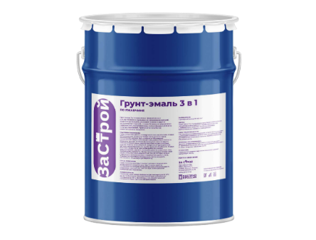
 |  |  |  | 25 | 2,250 ₽ | 90.0 ₽
3 В 1 |  | ГРУНТ-ЭМАЛЬ ПО РЖАВЧИНЕ 3 В 1 БЕЛАЯ | Грунт-эмаль по ржавчине 3 в 1 является эффективным средством предотвращения и долговременной защиты от коррозии для стальных и оцинкованных металлических конструкций. 3 в 1: преобразователь ржавчины, грунтовка, с хорошей адгещией и прочная эмаль. | 1 | 228 ₽ | 228.0 ₽
 |  |  |  | 2.4 | 492 ₽ | 205.0 ₽
 |  | ГРУНТ-ЭМАЛЬ ПО РЖАВЧИНЕ 3 В 1 ЦВЕТНАЯ |  | 1 | 216 ₽ | 216.0 ₽
 |  |  |  | 2.4 | 462 ₽ | 192.5 ₽
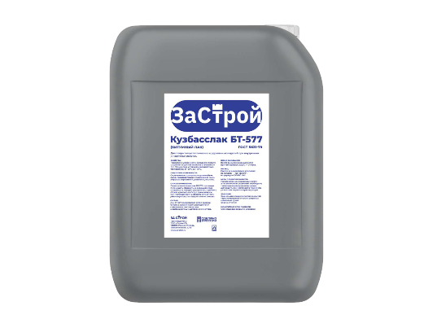 БТ-577 |  | ЛАК БИТУМНЫЙ БТ-577 (КУЗБАССЛАК) ГОСТ | Лак битумный БТ-577 представляет собой раствор нефтяного битума в специально подобранных органических растворителях с введением синтетических модифицирующих добавок и сиккатива. Покрытие в умеренном и холодном климате сохраняет защитные свойства в течение 2 лет. Пленка лака устойчива к воздействию температуры от ­20°С до ­40°С. Предназначен для подготовки пористых, шероховатых и пыльных поверхностей перед приклеиванием к ним гидроизоляционных материалов. Применяется для грунтовки бетонных плит, цементно-песчаной стяжки и т.п. перед укладкой наплавляемых самоклеющихся кровельных и гидроизоляционных материалов. | 1 | 156 ₽ | 53.0 ₽
 |  |  |  | 3 | 420 ₽ | 140.0 ₽
 |  |  |  | 5 | 648 ₽ | 129.6 ₽
 |  |  |  | 10 | 1,308 ₽ | 130.8 ₽
 |  |  |  | 20 | 2,622 ₽ | 131.1 ₽
 |  |  |  | 50 | 6,540 ₽ | 130.8 ₽
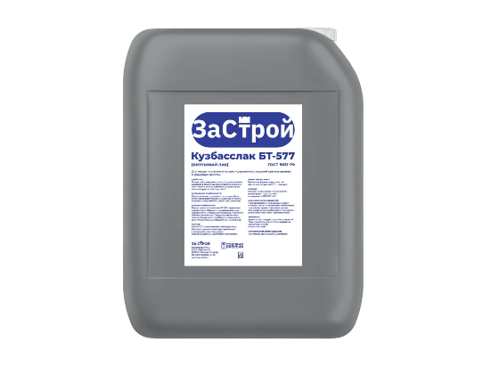 БТ-577 |  | ЛАК БИТУМНЫЙ БТ-577 (КУЗБАССЛАК) ТУ |  | 1 | 120 ₽ | 120.0 ₽
 |  |  |  | 3 | 318.00 ₽ | 106.00 ₽
 |  |  |  | 5 | 528 ₽ | 105.6 ₽
 |  |  |  | 10 | 966 ₽ | 96.6 ₽
 |  |  |  | 20 | 1,890 ₽ | 94.5 ₽
 |  |  |  | 50 | 4,830 ₽ | 96.6 ₽

25%
АЛКИДНАЯ
ПРОДУКЦИЯ →
 | Сайт: https://za-stroi.ru/ Почта: zakaz@za-stroi.ru |  | Адрес: г. Москва, пос. Воскресенское, 66 этаж 3 | ПРАЙС-ЛИСТ
Номенклатура | Вид | Наименование продукции | Назначение | Фасовка, кг | Цена за шт | Цена за кг

Краска интерьерная (для внутренних работ)
ЗС 21 |  | ИНТЕРЬЕРНАЯ ПОТОЛОК И СТЕНЫ | Белая матовая краска для внутренних работ на основе акрил-стиролового сополимера для стен и потолков.Предназначена для окраски кирпичных, бетонных, оштукатуренных, деревянных и других поверхностей, подготовленных под покраску, может использоваться в том числе в лечебно-профилактических и детских учреждениях. | 15 | 606.45 ₽ | 40.4 ₽
 |  |  |  | 25 | 1,010 ₽ | 40.4 ₽
 |  |  |  | 45 | 1,719 ₽ | 38.2 ₽
ЗС 22 |  | ИНТЕРЬЕРНАЯ ЛАТЕКСНАЯ | Краска матовая латексная для внутренних работ, стойкая к сухому истиранию для стен и потолков. Предназначена для окраски кирпичных, бетонных, оштукатуренных, деревянных и других поверхностей, также используется по старым покрытиям в помещениях всех типов зданий и сооружений (А-В), в том числе в лечебно-профилактических, детских учреждениях. Имеет теплый белый цвет. | 15 | 518 ₽ | 34.5 ₽
 |  |  |  | 25 | 863 ₽ | 34.5 ₽
 |  |  |  | 45 | 1,449 ₽ | 32.2 ₽
ЗС 23 |  | ДЛЯ РАДИАТОРОВ | Акриловая матовая краска для радиаторов на водной основе, стойкая к влажному истиранию, моющаяся, высокоукрывистая и экономичная в расходах. Продукт обладает белизной, стойкостью к атмосферным воздействиям, ультрафиолетовому излучению и средствам бытовой химии. Образует прочное, износостойкое покрытие, без запаха и органических растворителей, для защиты стальных, чугунных и других поверхностей из металла. Защищает металлоизделие от распространения коррозии. Без запаха. | 15 | 1,811 ₽ | 120.7 ₽
 |  |  |  | 25 | 3,017 ₽ | 120.7 ₽
 |  |  |  | 45 | 5,291 ₽ | 117.6 ₽
ЗС 24 |  | ИНТЕРЬЕРНАЯ МОЮЩАЯСЯ | Краска с высокой степенью белизны на основе сополимера акрил-стирола, моющаяся (в т.ч. для обоев). Предназначена для окраски кирпичных, бетонных, оштукатуренных, деревянных и других поверхностей, также используется по старым покрытиям в помещениях всех типов зданий и сооружений (А-В), в том числе в лечебно-профилактических, детских учреждениях. | 15 | 1,028 ₽ | 68.5 ₽
 |  |  |  | 25 | 1,713 ₽ | 68.5 ₽
 |  |  |  | 45 | 2,983 ₽ | 66.3 ₽
Краска фасадная акриловая (для внутренних и наружных работ)
ЗС 11 |  | ФАСАДНАЯ | Фасадная белая, матовая водно-дисперсионная краска на основе сополимера акрил-стирола, атмосферостойкая. Предназначена для окраски кирпичных, бетонных, оштукатуренных, деревянных и других поверхностей, также используется по старым покрытиям в помещениях всех типов зданий и сооружений (А-В), в том числе в лечебно-профилактических, детских учреждениях. | 15 | 752 ₽ | 50.1 ₽
 |  |  |  | 25 | 1,252 ₽ | 50.1 ₽
 |  |  |  | 45 | 2,154 ₽ | 47.9 ₽
ЗС 18 |  | ФАСАДНАЯ ЛАТЕКСНАЯ | Фасадная белая матовая латексная краска для наружных и внутренних работ, отличная стойкость к воздействию влаги, при которой пленка, образующаяся на поверхности после окраски, сохраняет целостность, не трескается. Паро- и воздухопроницаемость и укрывистость, благодаря которой краска хорошо скрывает первоначальный цвет поверхности, даже при условии нанесения только одного слоя; экономичность применения. | 15 | 636 ₽ | 42.4 ₽
 |  |  |  | 25 | 1,059 ₽ | 42.4 ₽
 |  |  |  | 43 | 1,799 ₽ | 41.8 ₽
ЗС 13 |  | РЕЗИНОВАЯ / ЭЛАСТИЧНАЯ | Резиновая, высокоэластичная акриловая краска для фасадов и цоколей зданий, кровли, стен и потолков внутри влажных помещений. Обладает высокой укрывистостью и степенью белизны. Способна сдерживать микротрещины на окрашиваемой поверхности, выдерживает температурные колебания, воздействие атмосферы, УФ-излучения и промышленного загрязнения воздуха. Предназначена для окраски кирпичных, бетонных, оштукатуренных, деревянных и других поверхностей. | 14 | 1,736 ₽ | 124.0 ₽
 |  |  |  | 25 | 3,071 ₽ | 122.8 ₽
 |  |  |  | 42 | 5,088 ₽ | 121.1 ₽
ЗС 15 |  | ДЛЯ БОРДЮРОВ | Белая матовая краска на основе сополимера акрил-стирола для окраски бордюров и вертикальных дорожных конструкций. Обладает высокими показателями атмосферо- и светостойкости, адгезии, влагостойкости, стойкости к смыванию. Предназначена для окраски кирпичных, бетонных поверхностей. | 15 | 1,074 ₽ | 71.6 ₽
 |  |  |  | 25 | 1,790 ₽ | 71.6 ₽
 |  |  |  | 45 | 3,110 ₽ | 69.1 ₽
ЗС 16 |  | СИЛИКОНОВАЯ | Краска матовая супербелая на основе сополимера акрил-стирола для стен и потолков. Предназначена для окраски кирпичных, бетонных, оштукатуренных, деревянных и других поверхностей, также используется по старым покрытиям в помещениях всех типов зданий и сооружений (А-В), в том числе в лечебно-профилактических, детских учреждениях. Обладает повышенной паропроницаемостью, образует гидрофобную поверхность, не позволяющую внешней влаге пронивкать внутрь окрашенной поверхности. | 15 | 2,098 ₽ | 139.9 ₽
 |  |  |  | 25 | 3,496 ₽ | 139.8 ₽
 |  |  |  | 45 | 6,171 ₽ | 137.1 ₽
ЗС 17 |  | ДЛЯ ДЕРЕВЬЕВ | Акриловая краска для защиты стволов деревьев и кустарников, содержит антисептические добавки, предотвращающие обрастание коры деревьев грибком и плесенью . Обладает высокой укрывистостью и степенью белизны. | 15 | 488 ₽ | 32.5 ₽
 |  |  |  | 25 | 812 ₽ | 32.5 ₽
 |  |  |  | 43 | 1,325 ₽ | 30.8 ₽
ЗС 12 |  | ЭМАЛЬ АКРИЛОВАЯ | Полуглянцевая акриловая эмаль для ответственных работ на основе сополимера акрил-стирола . Обладает высокой укрывистостью и степенью белизны. Предназначена для окраски кирпичных, бетонных, оштукатуренных, деревянных и других поверхностей. | 12 | 2,234 ₽ | 186.2 ₽
 |  |  |  | 25 | 4,579 ₽ | 183.2 ₽
 |  |  |  | 36 | 6,608 ₽ | 183.6 ₽
Грунтовочные составы
ЗС 01 |  | ГРУНТОВКА УНИВЕРСАЛЬНАЯ | Грунтовка фасадная акриловая универсальная, предназначен для подготовки слабовпитывающих оснований к нанесению последующих покрытий. Используется перед нанесение водоэмульсионных красок, а также шпаклевок, клеев, различных декоративных отделочных материалов, оклейкой обоев и др. Повышает прочность и нормализует впитывающую способность минеральных оснований, улучшает адгезию (сцепление) применяемых отделочных материалов, способствуя более равномерному нанесению и снижению их расхода. Паропроницаема. Проникают в основание не более 2 мм. | 10 | 280 ₽ | 28.0 ₽
ЗС 02 |  | ГРУНТОВКА ГЛУБОКОГО ПРОНИКНОВЕНИЯ | Грунтовка глубокого проникновения, служит для предварительной подготовки оштукатуренных, кирпичных, бетонных и газобетонных поверхностей, гипсовых строительных материалов, а также легко мелящих, осыпающихся старых покрытий. Впитывается в основание, забивает капилляры и поры, а затем застывают в них. Глубоко проникает в поверхность, обеспыливает, скрепляет основание, уменьшает и выравнивает впитывающую способность подложки. Проникает в основание до 1 см. | 10 | 246 ₽ | 24.6 ₽
ЗС 04 |  | ГРУНТ-ЭМАЛЬ АНТИКОРРОЗИОННАЯ | Грунт-эмаль антикоррозионная, предназначена для предварительной обработки и защиты от коррозии металлических, бетонных и железобетонных конструкций внутри и снаружи помещениях с постоянным воздействием влаги. Данный материал можно наносить как на чистые, так и на пораженные коррозией поверхности, что существенно упрощает процесс подготовки и снижает затраты на ремонтные работы. | 15 | 1,688 ₽ | 112.5 ₽
 |  |  |  | 25 | 2,813 ₽ | 112.5 ₽
 |  |  |  | 45 | 4,952 ₽ | 110.0 ₽
ЗС 05 |  | БЕТОНОКОНТАКТ | Грунтовка адгезионная с фракционным наполнителем, создаёт на поверхности водонепроницаемую пленку. В состав входит кварцевый песок, который повышает адгезию вяжущего с основой и делает стену или пол шершавыми. Предназначен для обработки плотных, слабо впитывающих влагу оснований. Подходит для обработки масляных и алкидных покрытий, не поддающемуся полному удалению. Эффективен для фасадных работ и работ внутри помещений перед нанесением строительно-отделочных материалов. | 15 | 601 ₽ | 53.0 ₽
...

